Карандаши САХАРНЫЕ ЦВЕТНЫЕ 76Г
Д-р Оеткер Россия

 |  | СПЕЦИФИКАЦИЯ ПРОДУКТА

 |  | Дата: 07/08/19

ОБЩАЯ ИНФОРМАЦИЯ

Артикул | 1-84-003054

Наименование | КарСахаристое кондитерское изделие: «Сахарные карандаши»

Номер в SAP | 1-84-003054

Страна происхождения | Польша

Наименование изготовителя | «Др. Оеткер Декор Сп. з o. o.»

Адрес изготовителя | Изготовитель: «Др. Оеткер Декор Сп. з o. o.», ул. Цехомицка 15, 09-401, Плоцк, Польша. Импортер, уполномоченное производителем лицо: ЗАО «Д-р Оеткер», Россия, 125190, г. Москва, ул. Усиевича, д. 20, корп.1

Срок годности | 15 мес., 450 дн.

Условия хранения | Хранить в сухом прохладном месте. Всегда плотно заворачивать крышечку после использования. Тюбики не замораживать!

Нормативная документация | импорт

Код ТН ВЭД | 1704909900

Код ОКП | 10.82.23.290

ПОТРЕБИТЕЛЬСКАЯ УПАКОВКА

Штрих-код | 4607061491110

Фото + файл в хорошем разрешении | 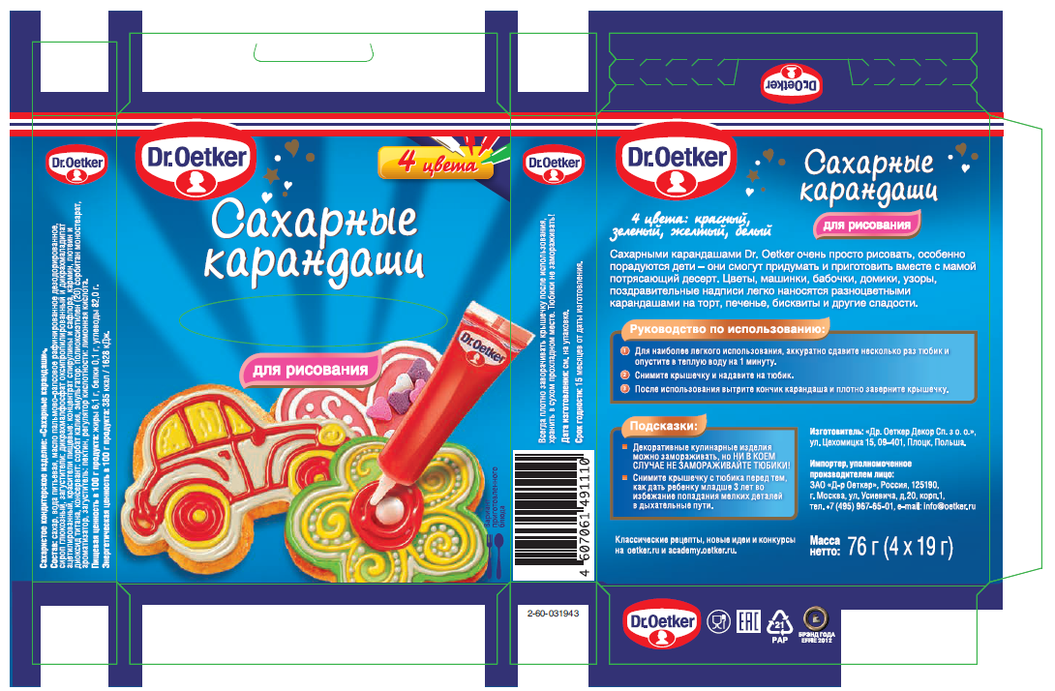

Материал упаковки | Другой картон PAP21

Состав | Состав: сахар, вода питьевая, масло пальмово-рапсовое рафинированное дезодорированное, сироп глюкозный, загустители: дикрахмалфосфат оксипропилированный и дикрахмаладипат ацетилированный, красители пищевые: концентрат спирулины и сафлора, кармин, лютеин и диоксид титана, консервант: сорбат калия, эмульгатор: полиоксиэтилен (20) сорбитан моностеарат, ароматизатор, загуститель: пектин, регулятор кислотности: лимонная кислота.

Пищевая ценность в 100гр | жиры 6,1 г, белки 0,1 г, углеводы 82,0 г

Энергетическая ценность в 100 гр | 385 ккал/1628 кДж

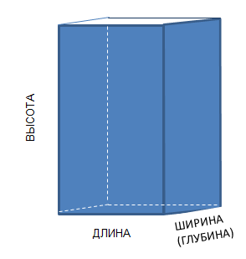
ТРАНСПОРТНАЯ УПАКОВКА / КОРОБ

Штрих-код | 14607061491117

ЛОГИСТИЧЕСКАЯ ИНФОРМАЦИЯ

 | Количество БЕИ шт | Масса брутто гр. | Масса нетто гр. | Высота мм. | Длина мм. | Глубина/ширина мм.
ШТ |  | 95.0 | 76.0 | 110.0 | 91.0 | 20.0
КОР | 10 | 950.0 | 760.0 | 112.0 | 97.0 | 216.0
СЛОЙ | 220 | 20,900.0 | 16,720.0
ПАЛЛЕТ | 1,540 | 146,300.0 | 117,040.0 | 1,200 | 1,200 | 800

д_в_ш
ВЫСОТА

ШИРИНА (ГЛУБИНА)

 | ДЛИНА

